상품제안서
카스 LED 체중계 H24 (색상 선택) | 상품코드: F33029

 |  |  |  |  |  |  | 02-412-0044 | www.easy1.co.kr
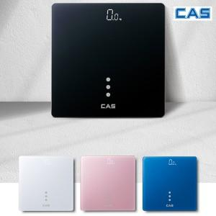

【상세/제작정보】

【인쇄/포장옵션】 | 레이저, 컬러필름인쇄 / 시판박스

【공급단가】 | 수량 | 30~ | 50~ | 100~ | 300~ | 500~
*VAT별도 | 단가 | 18,120원 | 17,830원 | 17,400원 | 16,960원 | 16,670원

【상품 URL】 | https://easy1.co.kr:443/src/goods_detail.php?gdno=33029

